PLA1
INFORMAÇÕES GERIAS
AVALIAÇÃO
PESQUISA DE MERCADO
PTAM
REGISTROS
DASHBOARD
INSTRUÇÕES
SOLICITANTE
IMÓVEL
AVALIADOR

1 | Nome | Fernando de Souza
2 | Telefone | (51992254637
3 | E-mail | exemplo1@email.com
4 | Endereço | Rua exemplo xis, 65
5 | Bairro | Centro
6 | CPF | 3564785997

PLA2
INFORMAÇÕES GERIAS
AVALIAÇÃO
PESQUISA DE MERCADO
PTAM
REGISTROS
DASHBOARD
INSTRUÇÕES
SOLICITANTE
IMÓVEL
AVALIADOR

 | Imóvel Avaliado | Imóvel 1
1 | Tipo | Urbano
2 | Endereço | Rua xis w, 64
3 | Bairro | Centro
4 | Cidade | Porto Alegre
5 | Estado | Rio Grande do Sul
 | Área Total (em m²) | 400
 | Quantidade de Quartos | 4
 | Idade | 2
 | Finalidade do Parecer | Venda

PLA3
INFORMAÇÕES GERIAS
AVALIAÇÃO
PESQUISA DE MERCADO
PTAM
REGISTROS
DASHBOARD
INSTRUÇÕES
SOLICITANTE
IMÓVEL
AVALIADOR

 | Corretor | Luiz Antônio
2 | Estado do CRECI | Rio Grande do Sul
3 | Número do CRECI | 123.45
4 | Ano de Habilitação | 2018
5 | Número do PTAM | 309
 | Telefone | (51992254637
 | E-mail | email@email.com

PLA4
INFORMAÇÕES GERIAS
AVALIAÇÃO
PESQUISA DE MERCADO
PTAM
REGISTROS
DASHBOARD
INSTRUÇÕES
VISTORIA
CONTEXTO

Data da Vistoria | 2018-06-11
Estado de Conservação | Perfeito estado
Taxa de Condomínio | R$ 600.00
Taxas Extras em Média | R$ 50.00
IPTU | R$ 1,500.00
Ocupação | Vazio
Descrição do Imóvel | Descrição 1
Oberervações | Observações 1

PLA5
INFORMAÇÕES GERIAS
AVALIAÇÃO
PESQUISA DE MERCADO
PTAM
REGISTROS
DASHBOARD
INSTRUÇÕES
VISTORIA
CONTEXTO

Contexto Urbano da Cidade Avaliada | Contexto
Características da Região | Características
Análise da Vizinhança | Analises

PLA6
INFORMAÇÕES GERIAS
AVALIAÇÃO
PESQUISA DE MERCADO
PTAM
REGISTROS
DASHBOARD
INSTRUÇÕES
VALOR DE MERCADO
COMPARAÇÃO

Metragem quadrada do imóvel avaliado (m²) | 400
Valor médio do m2 no bairro analisado | R$ 1,000.00
Valor de Mercado Aproximado | R$ 400,000.00
Valor Pedido | R$ 420,000.00 | 105.00%
Status | Preço próximo do valor de mercado

PLA7
INFORMAÇÕES GERIAS
AVALIAÇÃO
PESQUISA DE MERCADO
PTAM
REGISTROS
DASHBOARD
INSTRUÇÕES
VALOR DE MERCADO
COMPARAÇÃO

Imóveis | Bairro | Quartos | Idade (anos) | Estado de Conservação | Área Total (m²) | Valor Pedido R$ | R$/M²
Imóvel 1 | Centro | 4 | 2 | Perfeito estado | 400 | R$ 420,000.00 | R$ 1,050.00
Imóvel 2 | Bairro 2 | 2 | 2 | Reparos simples necessários | 300 | R$ 900,000.00 | R$ 3,000.00
Imóvel 3 | Bairro 3 | 3 | 3 | Muitos reparos necessários | 400 | R$ 800,000.00 | R$ 2,000.00
Imóvel 4 | Bairro 4 | 2 | 2 | Reforma completa necessária | 300 | R$ 800,000.00 | R$ 2,666.67
Imóvel 5 | Bairro 5 | 3 | 4 | Perfeito estado | 300 | R$ 800,000.00 | R$ 2,666.67
Imóvel 6 | Bairro 6 | 2 | 3 | Reparos simples necessários | 300 | R$ 700,000.00 | R$ 2,333.33
Imóvel 7 | Bairro 1 | 3 | 4 | Muitos reparos necessários | 400 | R$ 850,000.00 | R$ 2,125.00
Imóvel 8 | Bairro 2 | 2 | 3 | Reforma completa necessária | 300 | R$ 800,000.00 | R$ 2,666.67
Imóvel 9 | Bairro 3 | 3 | 4 | Perfeito estado | 300 | R$ 800,000.00 | R$ 2,666.67
Imóvel 10 | Bairro 4 | 2 | 3 | Reparos simples necessários | 300 | R$ 800,000.00 | R$ 2,666.67
Imóvel 11 | Bairro 5 | 3 | 4 | Muitos reparos necessários | 300 | R$ 800,000.00 | R$ 2,666.67
Imóvel 12 | Bairro 6 | 1 | 5 | Reforma completa necessária | 200 | R$ 400,000.00 | R$ 2,000.00
Imóvel 13 | Bairro 1 | 2 | 1 | Perfeito estado | 300 | R$ 800,000.00 | R$ 2,666.67
Imóvel 14 | Bairro 2 | 3 | 2 | Perfeito estado | 300 | R$ 800,000.00 | R$ 2,666.67
Imóvel 15 | Bairro 3 | 4 | 1 | Reparos simples necessários | 300 | R$ 800,000.00 | R$ 2,666.67
Imóvel 16 | Bairro 4 | 2 | 1 | Muitos reparos necessários | 300 | R$ 700,000.00 | R$ 2,333.33
Imóvel 17 | Bairro 5 | 3 | 1 | Reforma completa necessária | 300 | R$ 800,000.00 | R$ 2,666.67
Imóvel 18 | Bairro 6 | 2 | 1 | Perfeito estado | 300 | R$ 800,000.00 | R$ 2,666.67
Imóvel 19 | Bairro 6 | 3 | 1 | Reforma completa necessária | 300 | R$ 800,000.00 | R$ 2,666.67
Imóvel 20 | Bairro 6 | 2 | 1 | Perfeito estado | 300 | R$ 800,000.00 | R$ 2,666.67

PLA8
INFORMAÇÕES GERIAS
AVALIAÇÃO
PESQUISA DE MERCADO
PTAM
REGISTROS
DASHBOARD
INSTRUÇÕES
IMPRESSÃO

PARECER TÉCNICO DE AVALIAÇÃO MERCADOLÓGICA
IMÓVEL PARA VENDA E LOCAÇÃO
DE ACORDO COM A NORMA ABNT NBR Nº 14.653 E LEI Nº 6.530/78

A/C do(a) Sr(a). Fernando de Souza
Prezado,

Eu, Luiz Antônio, corretor de imóveis credenciado pelo CRECI nº 123.45, venho por meio deste e atendo a sua solicitação, entregar o PTAM 309.

Conforme solicitado por Vs. Sra., o presente Parecer Técnico tempor objetivo, determinar o valor de mercado para VENDA ou LOCAÇÃO do imóvel situado em Rua xis w, 64. Localizado no Centro - Porto Alegre/Rio Grande do Sul, de propriedade de Fernando de Souza.

O imóvel teve uma pedida de preço de R$420000 e possui um valor de mercado aproximado de R$400000. Isso se deve às suas dimensões de 400 metros quadrados e ao valor médio do metro quadrado no bairro analisado (Centro), que é de R$1000.

O valor pedido possui Preço próximo do valor de mercado possuindo uma diferença de 5%
Agradecido pela confiança demonstrada, me coloco à disposição para dirimir quaisquer dúvidas e para realizar outras avaliações de imóveis que se façam necessárias.

2021-10-27

Atenciosamente

Luiz Antônio
CRECI 123.45

PLA9
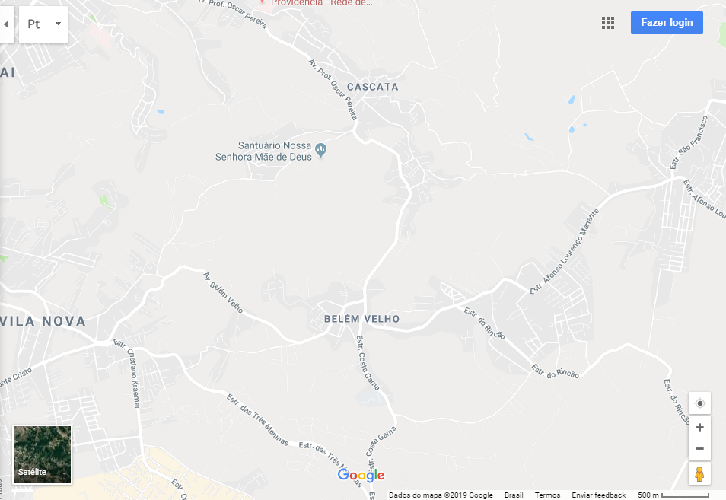
INFORMAÇÕES GERIAS
AVALIAÇÃO
PESQUISA DE MERCADO
PTAM
REGISTROS
DASHBOARD
INSTRUÇÕES
MAPA DE LOCALIZAÇÃO
PLANTA DO IMÓVEL
FOTOS DO IMÓVEL

PLA10
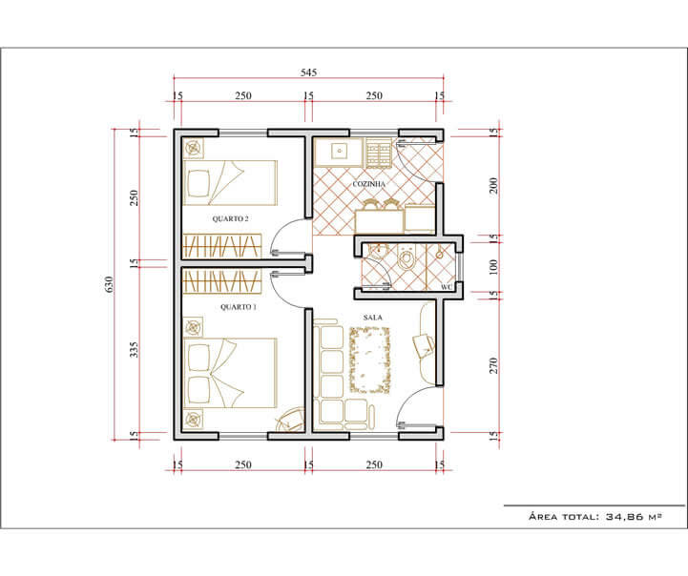
INFORMAÇÕES GERIAS
AVALIAÇÃO
PESQUISA DE MERCADO
PTAM
REGISTROS
DASHBOARD
INSTRUÇÕES
MAPA DE LOCALIZAÇÃO
PLANTA DO IMÓVEL
FOTOS DO IMÓVEL

PLA11
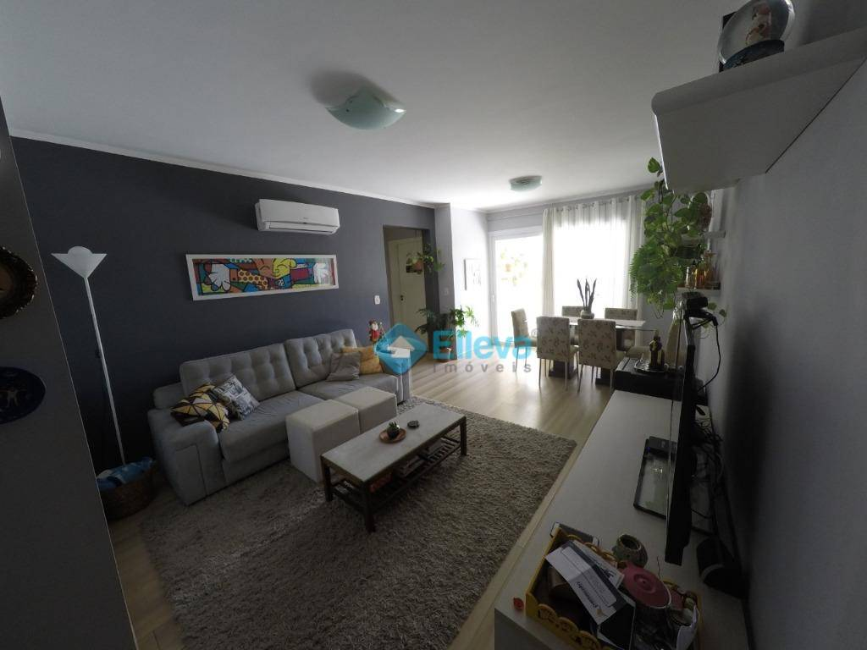
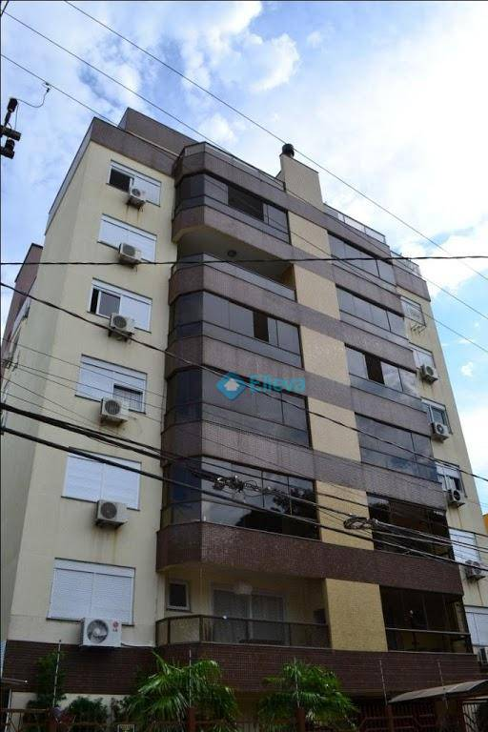
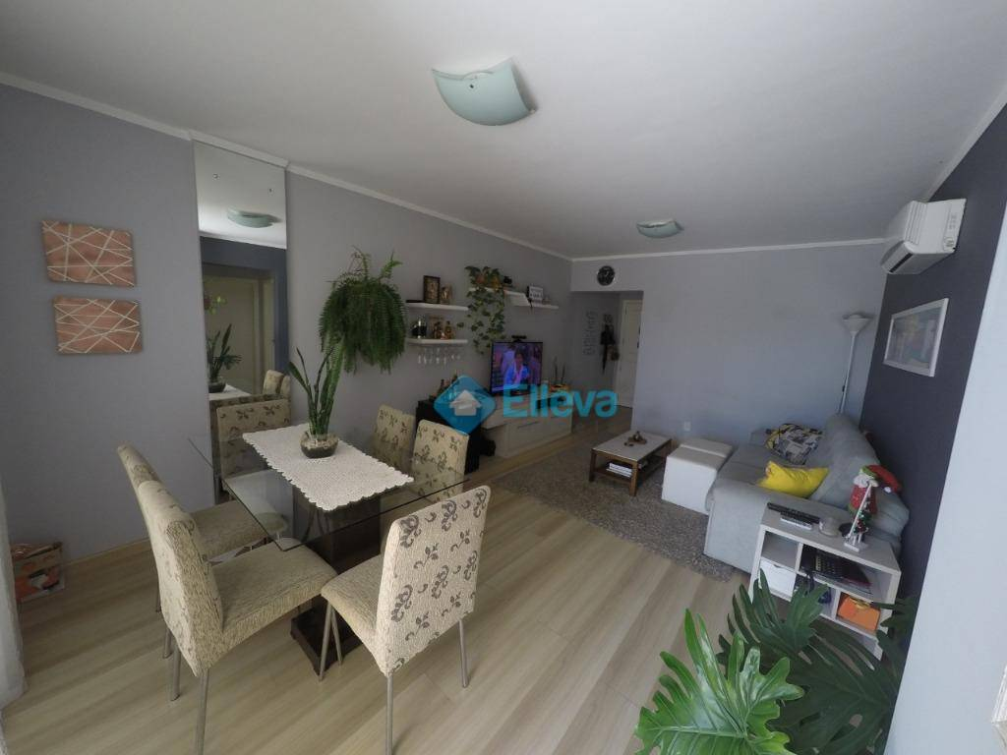
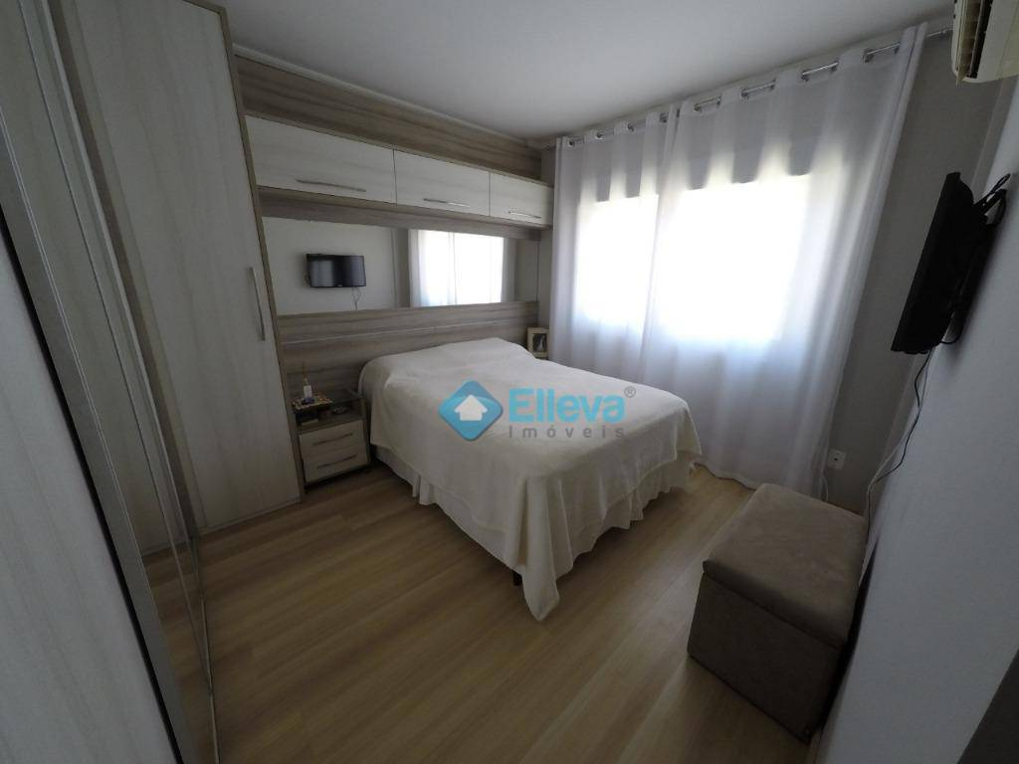
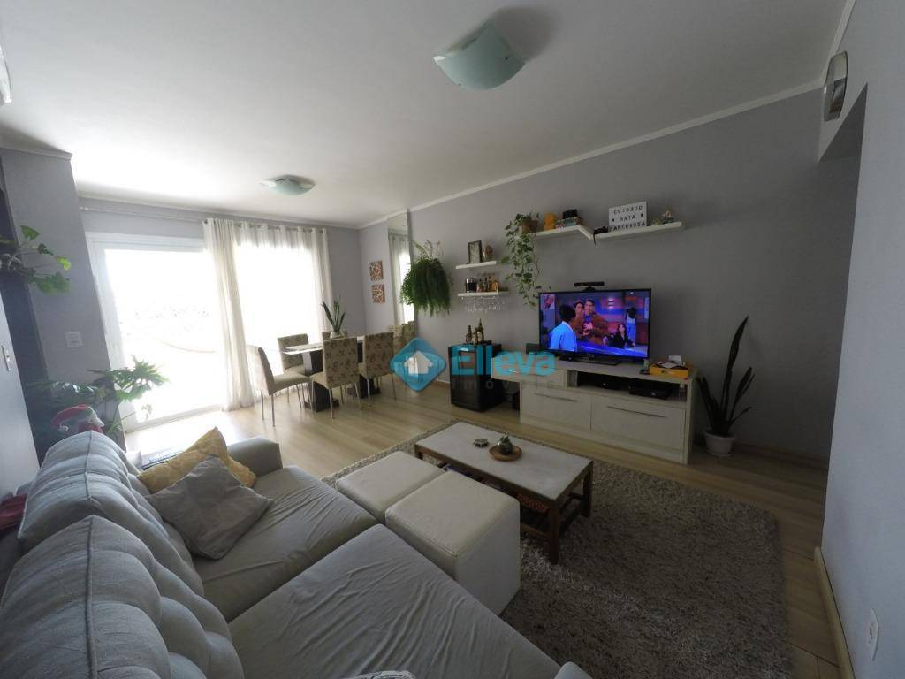
INFORMAÇÕES GERIAS
AVALIAÇÃO
PESQUISA DE MERCADO
PTAM
REGISTROS
DASHBOARD
INSTRUÇÕES
MAPA DE LOCALIZAÇÃO
PLANTA DO IMÓVEL
FOTOS DO IMÓVEL

PLA12
INFORMAÇÕES GERIAS
AVALIAÇÃO
PESQUISA DE MERCADO
PTAM
REGISTROS
DASHBOARD
INSTRUÇÕES
PARECER TÉCNICO (PTAM)

Valor pedido pelo Imóvel | Valor de Mercado | Status |  | Valor Médio de outros Imóveis
R$ 420,000 | R$ 400,000 | Preço próximo do valor de mercado |  | R$ 758,500

Valor pedido x Valor de Mercado | Valor pedido x Valor Médio |  | Valor de Mercado x Valor Médio
Valor pedido pelo Imóvel | R$ 420,000
Valor de Mercado | R$ 400,000
Valor pedido pelo Imóvel | R$ 420,000
Valor Médio de outros Imóveis | R$ 758,500
Valor de Mercado | R$ 400,000
Valor Médio de outros Imóveis | R$ 758,500

INI
INFORMAÇÕES GERIAS
AVALIAÇÃO
PESQUISA DE MERCADO
PTAM
REGISTROS
DASHBOARD
INSTRUÇÕES
PASSO A PASSO
DÚVIDAS FREQUENTES
SUGESTÕES
SOBRE A LUZ

PLANILHA DE AVALIAÇÃO DE IMÓVEIS (PTAM) 4.0
IMPORTANTE: SIGA O PASSO A PASSO DE PREENCHIMENTO

Passo 1 | INFORMAÇÕES GERAIS | Nesta aba deverão ser cadastradas informações gerais do imóvel avaliado.

Passo 2 | AVALIAÇÃO | Lançar nesta aba as informações referente a vistorias e contexto da avaliação.

Passo 3 | PESQUISA DE MERCADO | Resumo com uma pesquisa de mercado.

Passo 4 | PTAM | Parecer Técnico para impressão.

Passo 5 | REGISTROS | Aqui serão mostrados mapa, planta e fotos do imóvel avaliado.

Passo 5 | DASHBOARD | Visão geral e gráficos sobre o imóvel avaliado.

DUV
INFORMAÇÕES GERIAS
AVALIAÇÃO
PESQUISA DE MERCADO
PTAM
REGISTROS
DASHBOARD
INSTRUÇÕES
PASSO A PASSO
DÚVIDAS FREQUENTES
SUGESTÕES
SOBRE A LUZ

1. Como desbloquear as abas da planilha? | 4. Como redimensiono uma coluna ou linha da planilha?
Vá na guia superior REVISÃO e, dentro do grupo de alterações escolha a opção DESPROTEGER PLANILHA. As planilhas não possuem senhas, o bloqueio erve apenas para melhorar seu uso. Veja mais aqui - ajuda.luz.vc/article/100-como-desproteger-uma-planilha-da-luz | Com a planilha desbloqueada(ver pergunta 1), clique sobre o número da linha com o botão diretiro e escolha a opção altura da linha no caso das linhas ou na letra da coluna com o botão direito e escolha a opção largura da coluna no caso de colunas.

2. Como inserir a logo da minha empresa? | 5. Como faço para usar as listas de seleção dos dashboards no Mac?
Com a aba desbloqueada, vá na guia INSERIR e, dentro do grupo ILUSTRAÇÕES escolha a opção IMAGENS. Basta selecionar o arquivo com a sua logo, posicionar e redimensionar como quiser. Veja mais nesse link - ajuda.luz.vc/article/91-como-retirar-ou-mudar-a-logo-de-sua-planilha | Para usar a qualquer lista em uma caixa de combinação (caixa para seleção dos meses ou do plano de contas) no Excel para Mac, basta clicar e pressionar na caixa, escolher o item desejado e soltar o botão. Se você tentar dar apenas um clique, a lista não funcionará.

3. Como adicionar mais linhas nos lançamentos? | 6. Como mudo a moeda da planilha?
Recomendamos que você utilize apenas a ESTRUTURA ATUAL, já que diversas fórmulas estão vinculadas aos intervalos já criadosmos. Se precisar fazer alterações, recomendo que veja detalhes nesse link - http://ajuda.luz.vc/article/101-como-adicionar-mais-linhas-nos-lancamentos-da-planilha-de-fluxo-de-caixa | Selecione os campos que deseja mudar a moeda. Clique com o botão direito escolha a opção FORMATAR CÉLULAS. Altere o símbolo para o formato que desejar na guia NÚMERO. Veja mais nesse link - http://blog.luz.vc/excel/como-transformar-valores-excel-de-real-para-dolar-euro-ou-kwanza/

SUG
INFORMAÇÕES GERIAS
AVALIAÇÃO
PESQUISA DE MERCADO
PTAM
REGISTROS
DASHBOARD
INSTRUÇÕES
PASSO A PASSO
DÚVIDAS FREQUENTES
SUGESTÕES
SOBRE A LUZ

PACOTE DE
Veja mais detalhes
PLANILHAS LUZ
VEJA MAIS
1 | Planilha de Plano de Negócios

VEJA MAIS
2 | Planilha de Estudo de Viabilidade Econômica

VEJA MAIS
CURSOS ONLINE DE
Veja mais detalhes
DE EXCEL DA LUZ
3 | Planilha de Análise SWOT

VEJA MAIS
4 | Pacote com 9 Planilhas Financeiras | PLANILHAS LUZ

VEJA MAIS
5 | Planilha de Planejamento Estratégico

LUZ
INFORMAÇÕES GERIAS
AVALIAÇÃO
PESQUISA DE MERCADO
PTAM
REGISTROS
DASHBOARD
INSTRUÇÕES
PASSO A PASSO
DÚVIDAS FREQUENTES
SUGESTÕES
SOBRE A LUZ

A LUZ é uma empresa especializada no desenvolvimento de produtos digitais para empresas. Desde 2005 ajudamos empresários e gestores a vencer seus desafios em suas respectivas áreas de trabalho. Conheça um pouco mais da LUZ e descubra como podemos ajudar!

luz.vc
Planilhas Empresariais

cursos.luz.vc
Cursos de Excel Online

slidesprontos.com.br
Apresentações em PPT

blog.luz.vc
Conteúdo de Excel e Gestão

documentos.luz.vc
Apostilas, checklists, relatórios e propostas

